Термосы и стаканы охлаждающие
 ПРАЙС-ЛИСТ
CHINAFREE INC. |  | Экспортное агентство в Китае，работаем с 2011, INVOICE NO.: 20190529
НОМЕР | ФОТО | НАЗВАНИЕ | МАТЕРИАЛ1 | МАТЕРИАЛ2 | МАТЕРИАЛ3 | ФОРМАТ /CM | ОПИСАНИЕ /ML | МИНИМАЛЬНЫЙ ЗАКАЗ | ЦЕНА (рубль) | СРОК | КОЛ-ВО В КОРОБКЕ (ШТ) | КОЛИЧЕСТВО ЗАКАЗА | ОБЩАЯ ЦЕНА | ФОТО
1 | 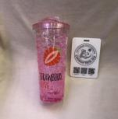 | бутылки | PC |  |  | 6.5*24*11 | 700 | 144 | 220 | 15 | 48 |  |  | 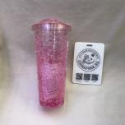 | 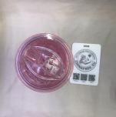
2 | 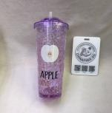 | бутылки | PC |  |  | 6.5*24*11 | 700 | 144 | 180 | 15 | 48 |  |  | 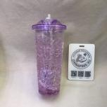 | 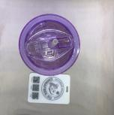
3 | 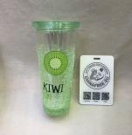 | бутылки | PC |  |  | 6.5*20.5*10 | 700 | 144 | 180 | 15 | 48 |  |  | 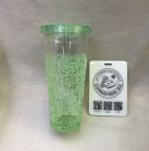 | 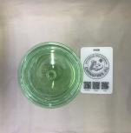
4 | 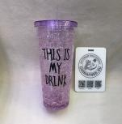 | бутылки | PC |  |  | 6.5*20.5*10 | 700 | 144 | 180 | 15 | 48 |  |  | 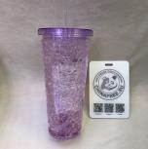
5 | 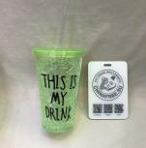 | бутылки | PC |  |  | 6.5*15.5*10 | 450 | 144 | 130 | 15 | 48 |  |  | 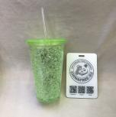
6 | 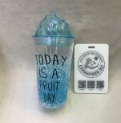 | бутылки | PC |  |  | 6.5*21*9.5 | 700 | 144 | 130 | 15 | 48 |  |  | 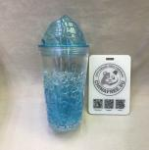 | 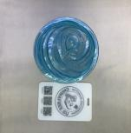
7 | 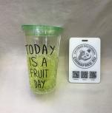 | бутылки | PC |  |  | 6.5*16*10 | 450 | 144 | 130 | 15 | 48 |  |  | 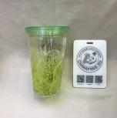 | 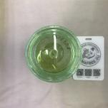
8 | 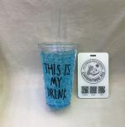 | бутылки | PC |  |  | 6.5*16*10 | 450 | 144 | 130 | 15 | 48 |  |  | 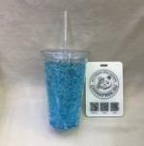
9 | 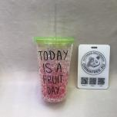 | бутылки | PC |  |  | 6.5*16*10 | 450 | 144 | 150 | 15 | 48 |  |  | 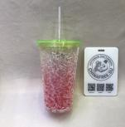
10 | 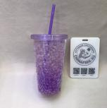 | бутылки | PC |  |  | 6.5*16*10 | 450 | 144 | 150 | 15 | 48
11 | 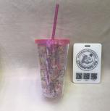 | бутылки | PC |  |  | 6.5*16*10 | 450 | 144 | 136 | 15 | 48
12 | 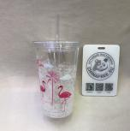 | бутылки | PC |  |  | 6.5*16*10 | 450 | 144 | 130 | 15 | 48 |  |  | 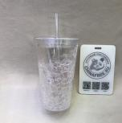
13 | 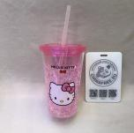 | бутылки | PC |  |  | 6.5*16*10 | 450 | 144 | 130 | 15 | 48 |  |  | 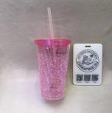
14 | 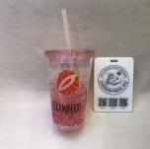 | бутылки | PC |  |  | 6.5*16*10 | 450 | 144 | 150 | 15 | 48 |  |  | 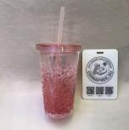
15 | 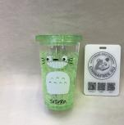 | бутылки | PC |  |  | 6.5*16*10 | 450 | 144 | 130 | 15 | 48 |  |  | 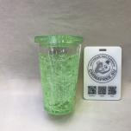
16 | 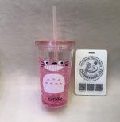 | бутылки | PC |  |  | 6.5*16*10 | 450 | 144 | 130 | 15 | 48 |  |  | 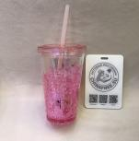
17 | 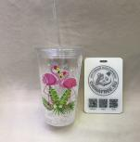 | бутылки | PC |  |  | 6.5*16*10 | 450 | 144 | 130 | 15 | 48 |  |  | 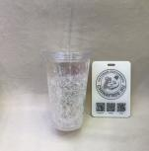
18 | 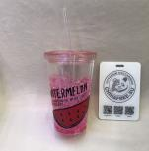 | бутылки | PC |  |  | 6.5*16*10 | 450 | 144 | 130 | 15 | 48 |  |  | 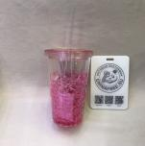
19 | 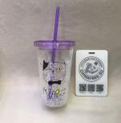 | бутылки | PC |  |  | 6.5*16*10 | 450 | 144 | 130 | 15 | 48 |  |  | 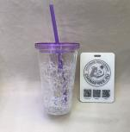
20 | 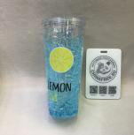 | бутылки | PC |  |  | 6.5*20.5*10 | 700 | 144 | 180 | 15 | 48 |  |  | 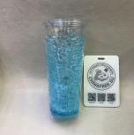 | 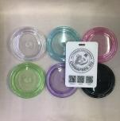
21 | 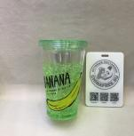 | бутылки | PC |  |  | 6.5*16*10 | 450 | 144 | 130 | 15 | 48 |  |  | 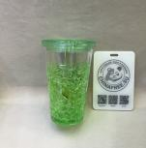 | 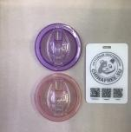
22 | 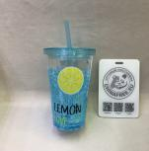 | бутылки | PC |  |  | 6.5*16*10 | 450 | 144 | 130 | 15 | 48 |  |  | 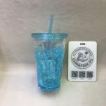 | 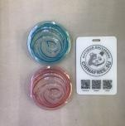
23 |  | бутылки | PC |  |  | 6.5*21*10 | 700 | 144 | 160 | 15 | 48 |  |  | 
24 |  | бутылки | PC |  |  | 6.5*16*10 | 450 | 144 | 110 | 15 | 48 |  |  | 
25 |  | бутылки | PS |  |  | 15*12 | 350 | 60 | 130 | 15 | 60
26 |  | бутылки | PS |  |  | 20*12 | 450 | 48 | 156 | 15 | 48
27 |  | бутылки | PS |  |  | 11.5*10 | 350 | 60 | 116 | 15 | 60
28 |  | бутылки | PS |  |  | 15*12 | 350 | 60 | 130 | 15 | 60
29 |  | бутылки | PS |  |  | 13* 12 | 350 | 60 | 130 | 15 | 60
30 |  | бутылки | PS |  |  | 15*12 | 350 | 60 | 130 | 15 | 60
31 |  | бутылки | PS |  |  | 20*12 | 350 | 48 | 156 | 15 | 48 |  |  | 
32 |  | бутылки | PS |  |  | 23*14 | 450 | 48 | 156 | 15 | 48
33 |  | бутылки | PS |  |  | 23*14 | 450 | 48 | 156 | 15 | 48
34 |  | бутылки | PS |  |  | 20*12 | 450 | 48 | 156 | 15 | 48 |  |  | 
35 |  | бутылки | PS |  |  | 20*12 | 450 | 48 | 160 | 15 | 48 |  |  | 
36 |  | бутылки | PS |  |  | 25*13 | 650 | 48 | 196 | 15 | 48 |  |  | 
37 |  | бутылки | PS |  |  | 25*13 | 650 | 48 | 196 | 15 | 48 |  |  | 
38 |  | бутылки |  | ABS | стекло | 21*6.5 | 360 | 60 | 180 | 15 | 60 |  |  | 
39 |  | бутылки |  | ABS | стекло | 21*6.5 | 360 | 60 | 180 | 15 | 60 |  |  | 
40 |  | бутылки |  | ABS | стекло | 19.5*6.5 | 360 | 60 | 196 | 15 | 60 |  |  | 
41 |  | бутылки |  | ABS | стекло | 19*6 | 360 | 60 | 156 | 15 | 60
42 |  | бутылки |  | ABS | стекло | 19*6 | 360 | 60 | 156 | 15 | 60
43 |  | бутылки |  | ABS | стекло | 19*6 | 360 | 60 | 156 | 15 | 60
44 |  | Термос | PC |  |  | 5.5*21*5.5 | 450 | 240 | 110 | 15 | 80 |  |  | 
45 |  | бутылки | PC |  |  | 6.5*24.5*7.5 | 450 | 150 | 50 | 15 | 50 |  |  | 
46 |  | бутылки |  | нержавейка |  | 6.5*19*10 | 450 | 150 | 420 | 15 | 50
47 |  | бутылки |  | нержавейка |  | 6.5*19*10 | 450 | 150 | 420 | 15 | 50 |  | 
48 |  | бутылки |  | нержавейка |  | 6.5*19*10 | 450 | 150 | 380 | 15 | 50
49 |  | бутылки |  | нержавейка |  | 6.5*19*10 | 450 | 150 | 420 | 15 | 50 |  |  | 
50 |  | бутылки |  | нержавейка |  | 6*18*10 | 450 | 150 | 420 | 15 | 50 |  |  | 
51 |  | бутылки |  | нержавейка |  | 6*18*10 | 450 | 150 | 420 | 15 | 50
52 |  | бутылки |  | нержавейка |  | 6.5*19*10 | 450 | 150 | 420 | 15 | 50
53 |  | бутылки |  | нержавейка |  | 6.5*19*10 | 450 | 150 | 380 | 15 | 50
54 |  | бутылки |  | нержавейка |  | 6.5*19*10 | 450 | 150 | 380 | 15 | 50
55 |  | бутылки |  | нержавейка |  | 7*27*4 | 450 | 150 | 420 | 15 | 50
56 |  | Термос |  | нержавейка |  | 6*19.5*5.5 | 500 | 150 | 420 | 15 | 50 |  |  | 
57 |  | Термос |  | нержавейка |  | 6.5*19*10 | 450 | 150 | 360 | 15 | 50 |  |  | 
58 |  | Термос | PP | ABS |  | 15*7 | 320 | 60 | 360 | 15 | 60
59 |  | Термос | PP | ABS |  | 22.5*6.5 | 500 | 50 | 198 | 15 | 50 |  |  | 
60 |  | Термос | PP | ABS |  | 22.5*6.5 | 500 | 50 | 198 | 15 | 50
61 |  | Термос | PP | ABS |  | 22.5*6.5 | 500 | 50 | 198 | 15 | 50
62 |  | Термос | PP | ABS |  | 22.5*6.5 | 500 | 50 | 198 | 15 | 50 |  |  | 
63 |  | Термос | PP | ABS |  | 25.5*5 | 300 | 60 | 338 | 15 | 60 |  |  | 
64 |  | Термос | PP | ABS |  | 25.5*5 | 400 | 60 | 338 | 15 | 60 |  |  | 
65 |  | Термос | PP | ABS | стекло | 23*6 | 430 | 60 | 380 | 15 | 60 |  |  | 
66 |  | Термос | PP | ABS |  | 16*6.5 | 320 | 60 | 360 | 15 | 50 |  |  | 
67 |  | Термос | PP | ABS |  | 13.5 *7 | 320 | 60 | 360 | 15 | 60 |  |  | 
68 |  | Термос | PP | ABS |  | 13.5*7 | 320 | 60 | 360 | 15 | 60 |  |  | 
69 |  | бутылки | PC | ABS | стекло | 22*7 | 300 | 60 | 270 | 15 | 60 |  |  | 
70 |  | бутылки | PC | ABS | стекло | 22*7 | 300 | 60 | 270 | 15 | 60 |  |  | 
71 |  | бутылки | PC | ABS | стекло | 22*7 | 300 | 60 | 270 | 15 | 60 |  |  | 
72 |  | бутылки | PC | ABS | стекло | 22*7 | 300 | 60 | 270 | 15 | 60 |  |  | 
73 |  | бутылки | PC | ABS | стекло | 23*6 | 430 | 60 | 380 | 15 | 60
74 |  | бутылки | PC | ABS | стекло | 23*7 | 420 | 60 | 380 | 15 | 60
75 |  | бутылки | PC | ABS | стекло | 22*7 | 300 | 60 | 270 | 15 | 60
76 |  | бутылки | PC | ABS | стекло | 23*6.5 | 430 | 60 | 380 | 15 | 60

http://chinafree.su Телефон/WhatsApp/Viber +7 926-591-08-88 г.Москва, ул.Окружной проезд, дом 6, строение 1, офис 5

